113楠梓
115年1-2月高雄市立仁武特殊學校午餐菜單 |  |  |  |  |  |  | 供應人數：159人
 |  |  |  |  |  |  | 供應日數：【10月:20日】 |  |  | 營養分析
NO | 日期 | 星期 | 主食 | 副食一 | 副食二 | 副食三 | 湯 | 其他 | 熱量 | 主食類/份 | 豆魚蛋肉類/份 | 蔬菜類/份 | 油脂類/份 | 水果/份 | 奶類/份
1 | 2025-01-02 | 五 | ⑧#燕麥飯 | 咖哩肉片 | ⑤#涼薯炒蛋 | 素炒空心菜 | 山藥龍骨湯 | 水果 | 905 | 7 | 3.1 | 1.3 | 2 | 1
2 | 2025-01-05 | 一 | 白米飯 | ⑨#蔥爆肉片 | 玉米百頁 | 雙花什錦 | 冬菜粉絲湯 | 水果 | 895 | 7 | 3 | 1.2 | 2 | 1
3 | 2025-01-06 | 二 | 小米飯 | 蒜茸雞丁 | ⑤#茶葉蛋x1 | 素炒高麗 | 黃瓜肉絲湯 | x | 815 | 6 | 3.5 | 1.7 | 2
4 | 2025-01-07 | 三 | 白米飯 | 滷豬排 | 鮮蔬花枝 | ⑩#蔥酥銀芽 | ⑧#綜合粉條甜湯 | x | 818 | 7 | 2.7 | 1.4 | 2
5 | 2025-01-08 | 蔬 | ⑧⑨#炸醬麵料 |  | ⑧#巧克力雙色捲x1 | 蒜香小白菜 | ⑤#玉米蛋花湯 | ④#鮮奶 | 885 | 7 | 2 | 1.1 | 1.5 |  | 1
6 | 2025-01-09 | 五 | 薏仁飯 | ⑩#※酥炸魚排x1 | ⑨#鮮菇燴豆腐 | 薑絲菠菜 | ⑩#冬瓜魚丸湯 | 水果 | 860 | 6.5 | 2.6 | 1.5 | 2.5 | 1
7 | 2025-01-12 | 一 | 白米飯 | 沙茶豬柳 | ※鹽酥什錦 | 香菇白菜 | 蘿蔔玉米湯 | 水果 | 923 | 7 | 3 | 1.4 | 2.5 | 1
8 | 2025-01-13 | 二 | ⑧#五穀飯 | ⑨#三杯魚丁 | 蒜拌海帶根 | ⑨#豆皮高麗菜 | ⑤#紫菜蛋花湯 | x | 765 | 6 | 2.8 | 1.8 | 2
9 | 2025-01-14 | 三 | 白米飯 | 泡菜雞丁 | ⑨#金針豆腐 | 蒜香地瓜葉 | 味噌蘿蔔湯 | x | 805 | 6 | 3.4 | 1.6 | 2
10 | 2025-01-15 | 簡 | 什錦炒飯料 |  | 滷貢丸x2 | 菇香小白菜 | 當歸冬瓜湯 | ④#優酪乳 | 853 | 6.5 | 2 | 1.2 | 1.5 |  | 1
11 | 2025-01-16 | 五 | 糙米飯 | ⑨#油豆腐燒肉 | ⑤#洋蔥炒蛋 | 蒜香菠菜 | 白菜金針湯 | 水果 | 805 | 6 | 2.6 | 1.6 | 2 | 1
12 | 2025-01-19 | 一 | 白米飯 | 黑胡椒雞丁 | ⑨#家常豆干 | 木須高麗 | 鮮筍龍骨湯 | 水果 | 835 | 6 | 2.8 | 1.3 | 2.5 | 1
13 | 2025-01-20 | 二 | 胚芽飯 | 紅燒肉 | 洋芋三絲 | 薑絲油菜 | 四神湯 | x | 830 | 7 | 2.9 | 1.3 | 2
14 | 2025-01-21 | 三 | 白米飯 | ※鹽酥雞丁 | 木須大瓜 | 蒜香大陸妹 | ⑧#綠豆粉圓湯 | ④#鮮奶 (幼、國小) | 870 | 7 | 3.2 | 1.1 | 2.5
15 | 2025-01-22 | 簡 | ⑧⑨#紅燒番茄豬肉湯飯 |  | ⑧#銀絲卷x1 | 蒜香青花 | x | ⑨#履歷豆漿 | 823 | 7 | 3 | 1.6 | 1.5
16 | 2025-01-23 | 五 | 臘味炒飯 |  | ※雞塊x2 | 蒜香菠菜 | ⑨⑩#柴魚味噌湯 | 水果 | 870 | 7 | 2.4 | 1.1 | 2.5 | 1
17 | 2025-02-23 | 一 | 白米飯 | 照燒肉片 | ⑤⑩#柴魚蒸蛋 | 蔥香油菜 | 豆芽肉絲湯 | 水果 | 865 | 6.5 | 3.4 | 1.1 | 1.5 | 1
18 | 2025-02-24 | 二 | 薏仁飯 | 蘿蔔燜雞 | 竹筍炒肉絲 | 菇香菠菜 | ⑤⑩#針菇蛋花湯 | x | 803 | 6 | 3.3 | 1.8 | 2
19 | 2025-02-25 | 三 | 白米飯 | 洋蔥豬柳 | 蒜炒小瓜 | 香菇白菜 | 蘿蔔玉米湯 | x | 800 | 6.5 | 2.7 | 2.1 | 2
20 | 2025-02-26 | 簡 | ⑧⑨#榨菜肉絲湯飯 |  | 燒賣x2 | 蒜香豇豆 | x | ④#優酪乳 | 915 | 7 | 2.4 | 1.1 | 1.5 |  | 1
1.本食譜根據「教育部學校午餐食物內容及營養基準」設計， |  |  |  |  |  |  |  |  | 本校午餐供應肉品、蔬菜、蛋品 皆為國產食材
國中每餐提供熱量(800-930大卡及850大卡±8%以內）含主食類6-7.5份,蔬菜類2份蛋白質2.5份,油脂類3份及水果類1份（或乳製品1份）。
2.※表示本道菜為油炸方式含油量較高，請減少晚餐烹調用油量及勿再選用油炸菜色。
3.有 ◎ 記號為半成品。本菜單所採用豆類及豆漿產品皆為非基因改造食品； #記號為食物過敏原，有對食物過敏者請注意是否為自身過敏原
4.水果請確實洗淨後再食用；冷藏飲品、包子類請於用餐時間內食用完畢，確保品質及食品安全。
5.#記號為食物過敏原，有對食物過敏者請注意是否為自身過敏原
① 甲殼類及其製品 ②芒果及其製品 ③花生及其製品 ④牛奶、羊奶及其製品⑤蛋及其製品 ⑥堅果類及其製品 ⑦芝麻及其製品 ⑧含麩質之穀物及其製品⑨大豆及其製品 ⑩魚類及其製品 ⑪使用亞硫酸鹽類等，其終產品以二氧化硫殘留量計每公斤十毫克以上之製品。
6.本校午餐供應肉品、蔬菜、蛋品皆為國產食材
各種奶 比一比 你喝的是哪一類?

燕麥奶比牛奶卡健康?
☞近年來植物乃掀起一股風潮，其中最夯非燕麥奶寞屬，很多人看到燕麥『奶』產品，總會以為是燕麥加牛奶，但你知道嗎?燕麥奶其實不是『奶』，營養組成與牛奶也大不同
燕麥奶的好處

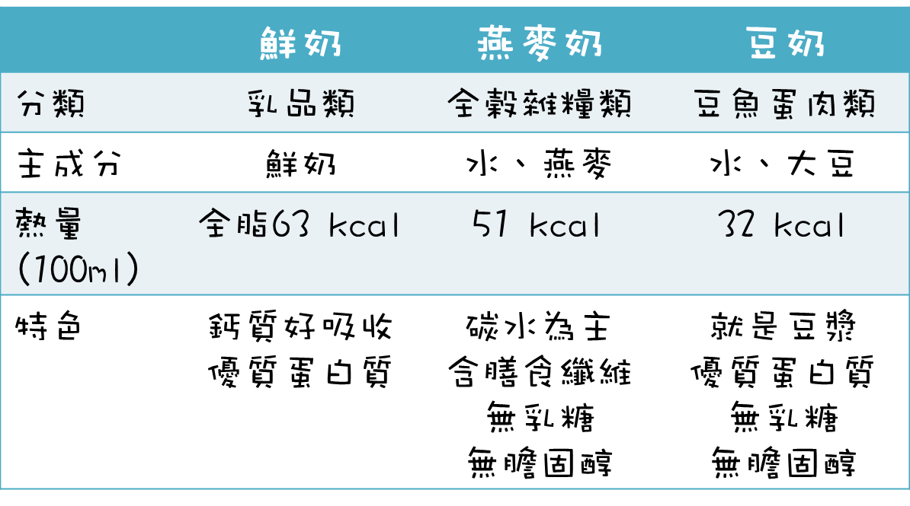
1.無乳糖→適合對牛奶過敏、乳糖不耐症的人。
2.無動物奶→蔬食和素食者可喝、適合動保或環保人士。
3.無膽固醇、脂肪與飽和脂肪含量較少→適合有膽固醇問題或擔心膽固醇的人(不過有些燕麥會天加菜籽油，故有些品牌燕麥奶整體脂肪量比牛奶少一點而已。

4.含膳食纖維→適合忙碌又想增加膳食纖維攝取的人(燕麥奶因含少量的β-聚葡萄糖和纖維，對於想控制膽固醇或故腸胃道的人也有些幫助。
燕麥奶的壞處

1.麬質過敏、麬質敏感的人須注意。
2.正在減醣或低碳的人(因為主要成分是碳水化合物，因為酵素分解也會含有米字邊的糖，如果在低碳的人千萬不要把他拿來取代豆漿或牛奶。

植物奶(燕麥奶)不能取代牛奶，
飲食中還是要攝取足夠的蛋白質和鈣質
3.主要成分為醣類+蛋白質含量較低:燕麥奶的碳水化合物將近鲜奶的兩倍(一杯240c.c.≒1/2碗飯(快等於半碗飯)。
4.燕麥奶裡的蛋白質不是完全蛋白質:燕麥奶的蛋白質含量與品質不如牛奶，尤其對生長發育中的孩童來說，須攝取足夠蛋白質與鈣質(可在燕麥奶中加入芝麻，增加鈣質攝取)。

※牛奶和燕麥奶本來就是不同類的食物，各有長處而非哪個較好，飲用前要先了解其差異性和意涵，若想補充蛋白質和鈣質，牛奶還是較好的選擇。

